Amortización de deuda
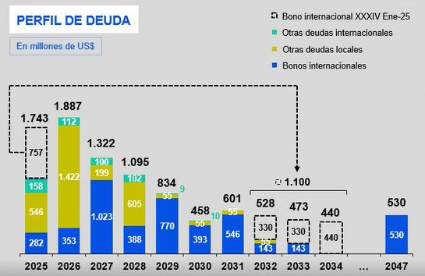
CONSOLIDADO | 1Q25 | 2Q25 | 3Q25 | 4Q25 | 2026 | 2027 | 2028 | 2029 | 2030 | 2031 | 2032 | 2033 | 2034 | 2047 | Total
Bonos | 102 | 211 | 817 | 60 | 1,406 | 1,115 | 993 | 825 | 448 | 601 | 528 | 473 | 440 | 530 | 8,549
Internacional | 102 | 60 | 817 | 60 | 353 | 1,023 | 388 | 770 | 393 | 546 | 473 | 473 | 440 | 530 | 6,428
Local | 0 | 151 | 0 | 0 | 1,053 | 92 | 605 | 55 | 55 | 55 | 55 | 0 | 0 | 0 | 2,121
Trade Fin. | 150 | 134 | 82 | 50 | 19 | 0 | 0 | 0 | 0 | 0 | 0 | 0 | 0 | 0 | 435
Internacional | 50 | 51 | 3 | 0 | 8 | 0 | 0 | 0 | 0 | 0 | 0 | 0 | 0 | 0 | 112
Local | 100 | 83 | 79 | 50 | 11 | 0 | 0 | 0 | 0 | 0 | 0 | 0 | 0 | 0 | 323
Préstamos bancarios | 2 | 1 | 54 | 5 | 437 | 207 | 102 | 9 | 10 | 0 | 0 | 0 | 0 | 0 | 827
Internacional | 2 | 1 | 50 | 1 | 104 | 100 | 102 | 9 | 10 | 0 | 0 | 0 | 0 | 0 | 380
Local | 0 | 0 | 4 | 4 | 333 | 107 | 0 | 0 | 0 | 0 | 0 | 0 | 0 | 0 | 448
Pagarés | 0 | 0 | 75 | 0 | 25 | 0 | 0 | 0 | 0 | 0 | 0 | 0 | 0 | 0 | 100
Total | 254 | 346 | 1,028 | 115 | 1,887 | 1,322 | 1,095 | 834 | 458 | 601 | 528 | 473 | 440 | 530 | 9,911

